Verklaring profiel P
Verklaring codering profielen P-klasse

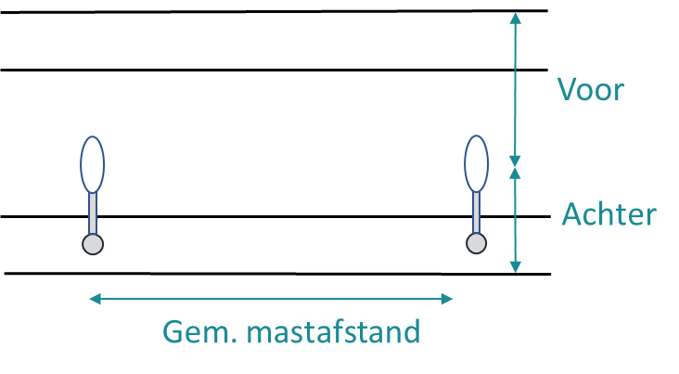

 | P-gebied

Verklaring profiel M
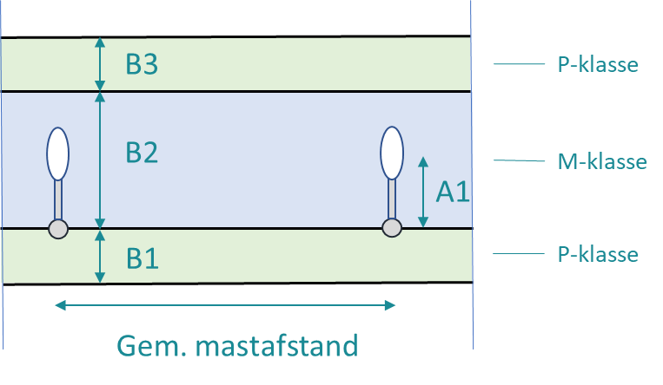
Verklaring codering profielen M/P-klasse

